Hoja1
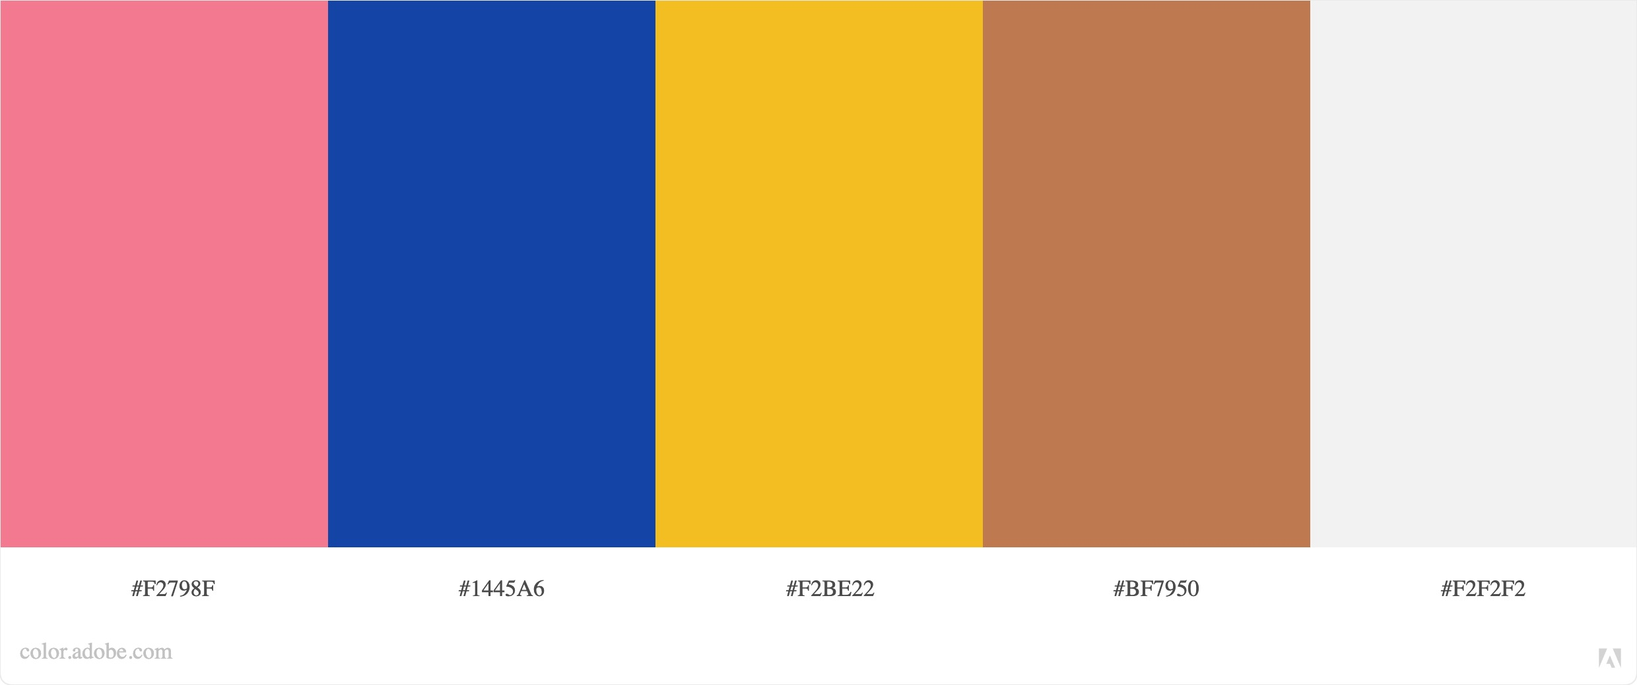
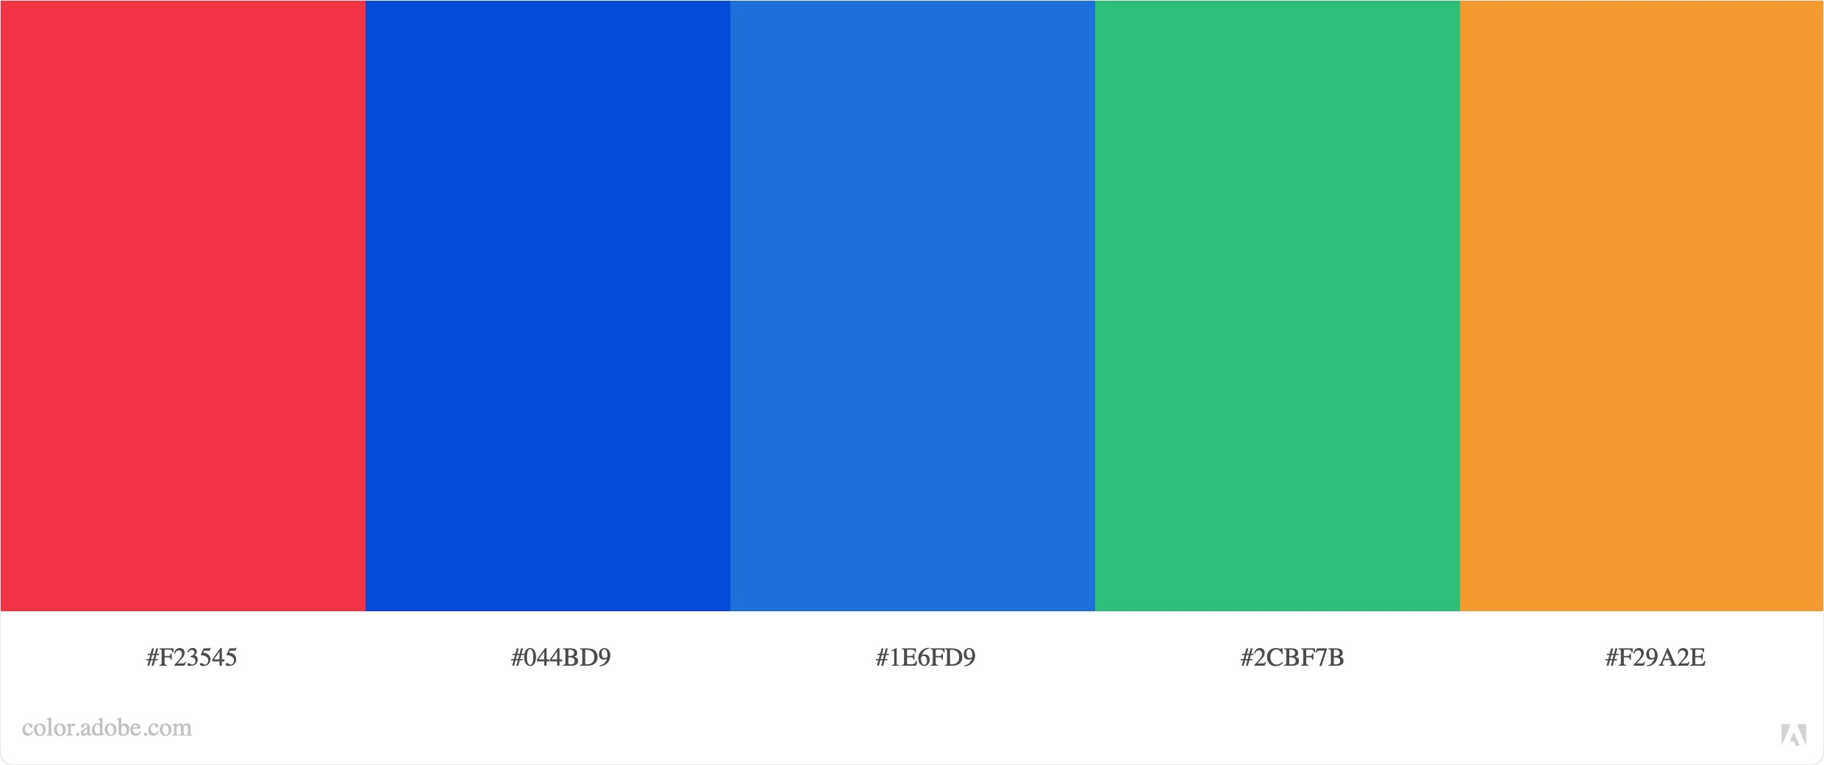
Data Educación

 | #F2798F | #1445A6 | #F2BE22 | #BF7950 | #F2F2F2 | #F23545 | #044BD9 | #1E6FD9 | #2CBF7B | #F29A2E

